inversion
Tengo $10,000 USD. Se puede invertir en las opciones siguientes en cualquier momento de los próximos cuatro años :
Inversión A: Cada dólar invertido ahora rinde 0.10 de dólar dentro de un año a partir de hoy y 1.30 tres años después de este momento.
Inversión B: Cada dólar invertido ahora rinde 0.20 de dólar dentro de un año a partir de hoy y 1.10 dos años después de este momento.
Inversión C: Cada dólar invertido ahora rinde 1.50 dentro de tres años después de este momento.
El efectivo que no se invierte se puede asignar a los fondos del mercado de valores durante cada año, en donde rinde 6% de interés por año.
Se puede colocar cuando mucho $5 000 USD en cada inversión cada año.
Plantea un modelo de P.L. que maximice mi efectivo dentro de cuatro años a partir de ahora.
Max M5
Subject to
A1 + B1 + C1 +D1 = 10000
M2-A2 -B2 -C2 - D2 = 0
M3 - B3 - D3 = 0
M4- D4 = 0
M2 - .1 A1 -.2 B1 - 1.06 D1 = 0
M3- .1A2 - 1.1 B1 - .2B2 - 1.06 D2 = 0
M4 -1.3A1 - 1.1B2 - 0.2B3 - 1.5C1 - 1.06D3 =0
M5- 1.3 A2 - 1.1 B3 - 1.5 C2 - 1.06 D4 = 0
A1 <= 5000
A2 <= 5000
B1 <= 5000
B2<= 5000
B3<= 5000
C1<= 5000
C2 <= 5000
D1<= 5000
D2<= 5000
D3<= 5000
D4<= 5000
End
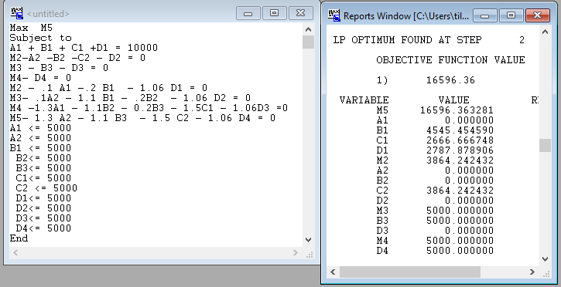

 |  | Año1 | Año2 | Año3 | Año4 | Año5 | A1 + B1 + C1 +D1 = 10,000
 | A1 |  | 0.1 |  | 1.3 |  | M2= A2 +B2 + C2 + D2
 | A2 |  |  | 0.1 |  | 1.3 | M3 = B3 + D3
 | B1 |  | 0.2 | 1.1 |  |  | M4= D4
 | B2 |  |  | 0.2 | 1.1
 | B3 |  |  |  | 0.2 | 1.1
 | C1 |  |  |  | 1.5 |  | M2 = 0.1 A1 +0.2 B1 + 1.06 D1
 | C2 |  |  |  |  | 1.5 | M3 = 0.1A2 + 1.1 B1 + 0.2B2 + 1.06 D2
 | D1 |  | 1.06 |  |  |  | M4 = 1.3A1 + 1.1B2 + 0.2B3 + 1.5C1 + 1.06D3
 | D2 |  |  | 1.06 |  |  | M5= 1.3 A2 + 1.1 B3 + 1.5 C2 + 1.06 D4
 | D3 |  |  |  | 1.06
 | D4 |  |  |  |  | 1.06
 |  |  |  |  |  |  | A1 <= 5000
 |  |  |  |  |  |  | A2 <= 5000
 |  |  |  |  |  |  | B1 <= 5000
 |  |  |  |  |  |  | B2<= 5000
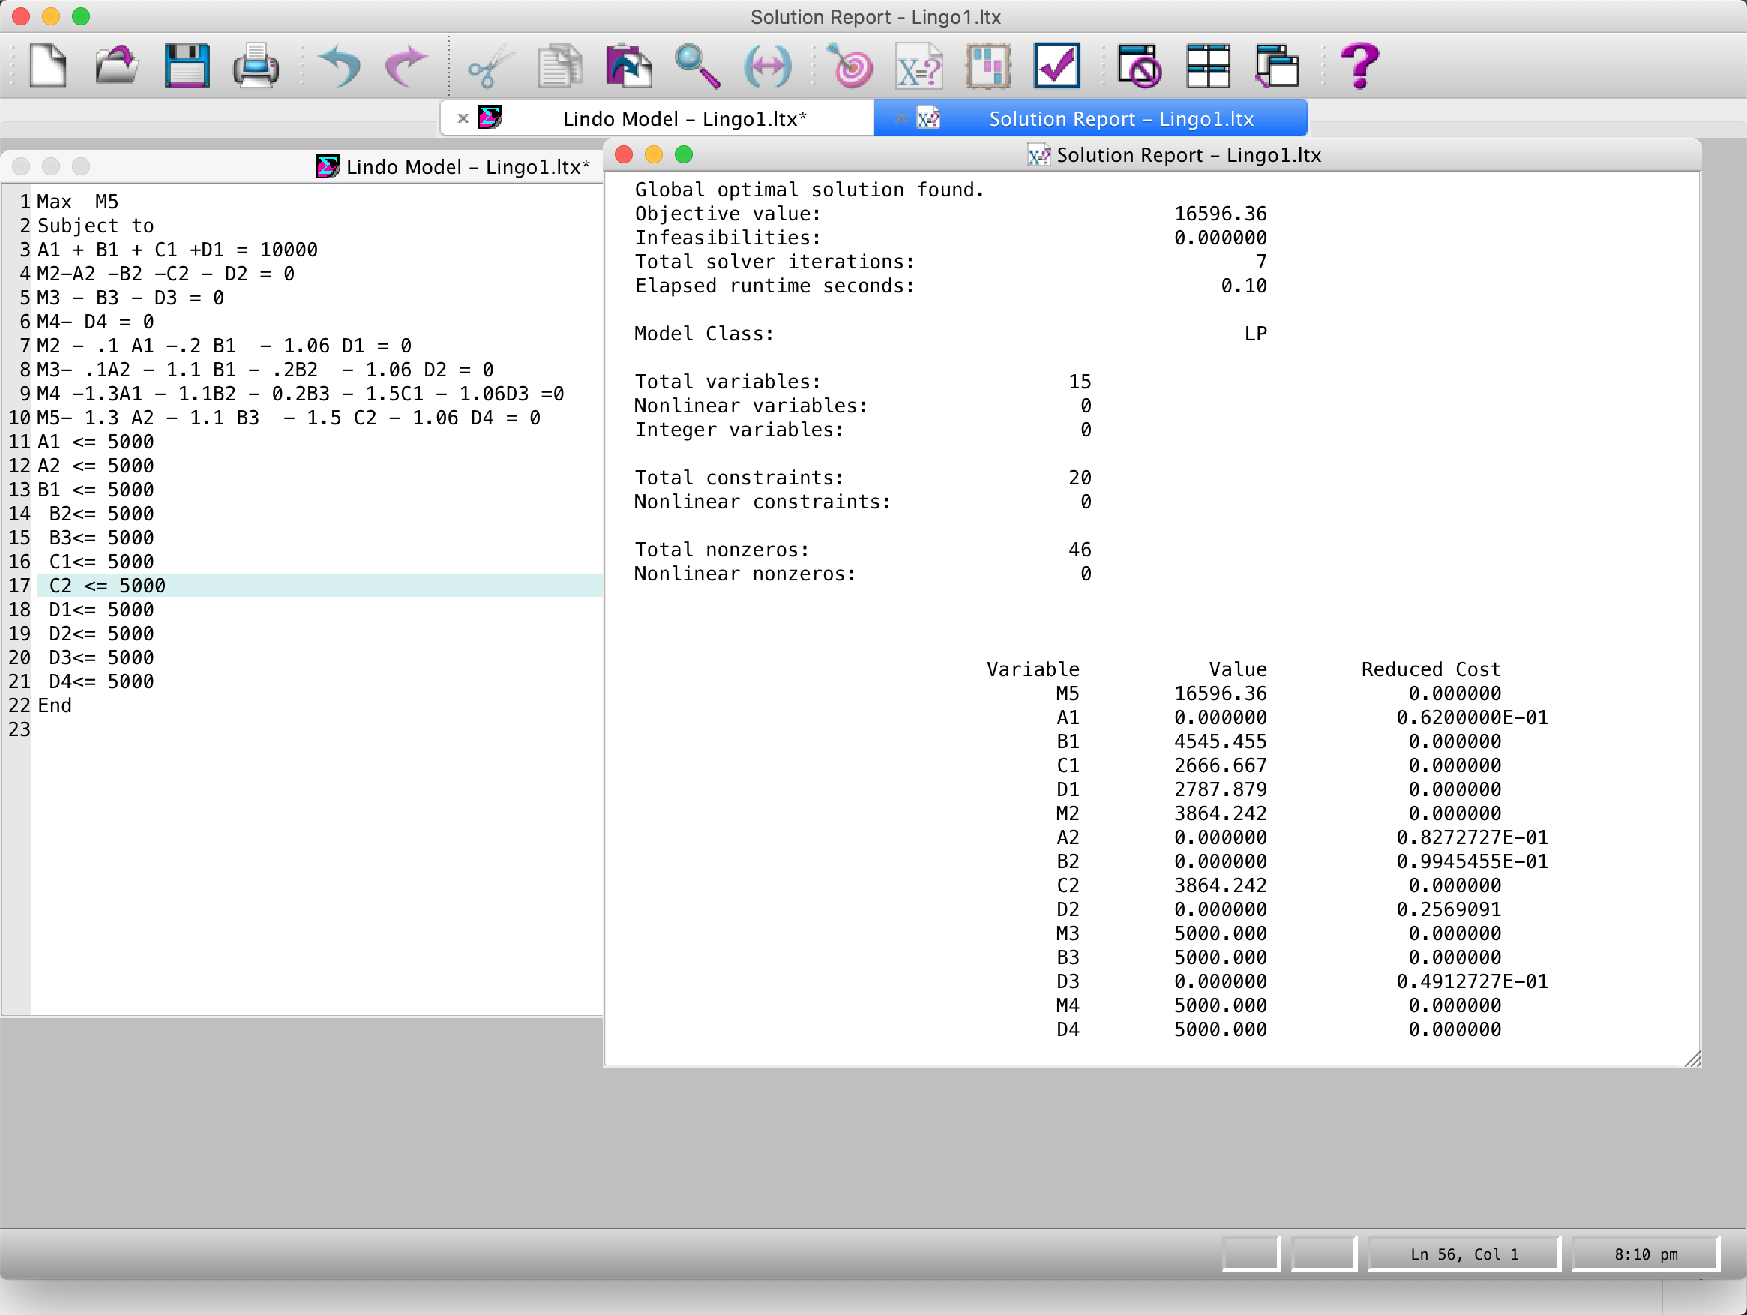
 |  |  |  |  |  |  | B3<= 5000
 |  |  |  |  |  |  | C1<= 5000
 |  |  |  |  |  |  | C2 <= 5000
 |  |  |  |  |  |  | D1<= 5000
 |  |  |  |  |  |  | D2<= 5000
 |  |  |  |  |  |  | D3<= 5000
 |  |  |  |  |  |  | D4<= 5000

Ai = dinero que voy a invertir en el año i con el plan A.
Bi = dinero que voy a invertir en el año i con el plan B
Ci = dinero que voy a invertir en el año i con el plan C
Di = dinero que voy a invertir en el año i con en el mercado de valores.
Mi = Mi dinero en el año i.

transportation model
Transportation Model

Hay 'm' fábricas (plantas) representadas por filas y 'n' almacenes (tiendas, destinos) representados por columnas.
La oferta disponible (capacidad) en cada fábrica se muestra en la última columna y la demanda (requisito) se muestra en la última fila.
Los números de la tabla muestran el costo de transporte por unidad de una fábrica a una tienda.
Necesitamos encontrar el plan de envío a un costo mínimo.
La cantidad de envío desde cualquier fábrica no puede exceder la capacidad y se debe satisfacer la demanda en cada almacén.
Los nombres más genéricos utilizados son:
fuente (para fábrica) y sumidero (para almacén/destino).
Per unit transportation costs
Plant/ Warehouse | Atl | Bos | Chi | Den | Capacity
Minn | 0.60 | 0.56 | 0.22 | 0.40 | 8500
Pitt | 0.36 | 0.30 | 0.28 | 0.58 | 12000
Tucs | 0.65 | 0.68 | 0.55 | 0.42 | 13000
Requirement | 7500 | 8500 | 9500 | 8000

B
M
P
A
T
C
D
8500
12000
13000
7500
8500
9500
8000

transFormulation
Transportation Model

Per unit transportation costs |  |  |  |  |  | Per unit transportation costs
Plant/ Warehouse | Atl | Bos | Chi | Den | Capacity | Plant/ Warehouse | A 4 | B 5 | C 6 | D 7 | Capacity
Minn | 0.60 | 0.56 | 0.22 | 0.40 | 8500 | M 1 | 0.60 | 0.56 | 0.22 | 0.40 | 8500
Pitt | 0.36 | 0.30 | 0.28 | 0.58 | 12000 | P 2 | 0.36 | 0.30 | 0.28 | 0.58 | 12000
Tucs | 0.65 | 0.68 | 0.55 | 0.42 | 13000 | T 3 | 0.65 | 0.68 | 0.55 | 0.42 | 13000 | 33500
Requirement | 7500 | 8500 | 9500 | 8000 |  | Requirement | 7500 | 8500 | 9500 | 8000
 |  |  |  |  |  |  |  |  |  | 33500

5
1
2
4
3
6
7
8500
12000
13000
7500
8500
9500
8000

Xij = Transportación desde la fuente i hasta el sumidero j
No puede exceder el suministro:
X14 + X15 + X16 + X17 =8500
X24 + X25 + X26 + X27 =12000
X34 + X35 + X36 + X37 =13000
Debe satisfacer la demanda:
X14 + X24 + X34 = 7500
X15 + X25 + X35 = 8500
X16 + X26 + X36 = 9500
X17 + X27 + X37 = 8000
Costo mínimo:
MIN Z = 0.60X14 + 0.56X15 + 0.22X16 + 0.4X17 +
+ 0.36X24 + 0.30X25 + 0.28X26 + 0.58X27 +
+ 0.65X34 + 0.68X35 + 0.55X36 + 0.42X37

 |  |  |  |  |  | Per unit transportation costs
 |  |  |  |  |  | Plant/ Warehouse | 4 | 5 | 6 | 7 | Capacity
 |  |  |  |  |  | M 1 | 0.60 | 0.56 | 0.22 | 0.40 | 8500
 |  |  |  |  |  | P 2 | 0.36 | 0.30 | 0.28 | 0.58 | 12000
 |  |  |  |  |  | T 3 | 0.65 | 0.68 | 0.55 | 0.42 | 13000
 |  |  |  |  |  | Requirement | 7500 | 8500 | 9500 | 8000

transDc
Transportation Model: Over capacity (Dummy demand / column)

Per unit transportation costs |  |  |  |  |  |  |  | Per unit transportation costs
Plant/ Warehouse | Atl | Bos | Chi | Den | Capacity |  |  | Plant/ Warehouse | A 4 | B 5 | C 6 | D 7 | Capacity
Minn | 0.60 | 0.56 | 0.22 | 0.40 | 9000 |  |  | M 1 | 0.60 | 0.56 | 0.22 | 0.40 | 9000
Pitt | 0.36 | 0.30 | 0.28 | 0.58 | 12000 |  |  | P 2 | 0.36 | 0.30 | 0.28 | 0.58 | 12000
Tucs | 0.65 | 0.68 | 0.55 | 0.42 | 13000 |  |  | T 3 | 0.65 | 0.68 | 0.55 | 0.42 | 13000 | 34000
Requirement | 7500 | 8500 | 9500 | 8000 |  |  |  | Requirement | 7500 | 8500 | 9500 | 8000
 |  |  |  |  |  |  |  |  |  |  |  | 33500

5
1
2
4
3
6
7
9000
12000
13000
7500
8500
9500
8000

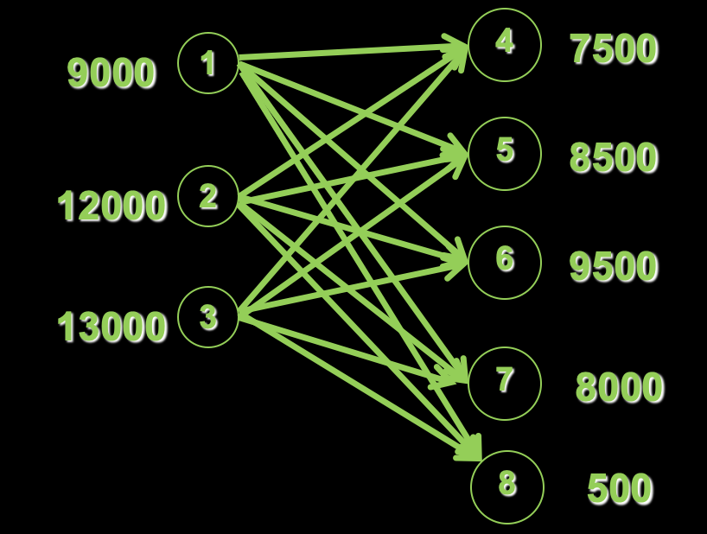

Per unit transportation costs
Plant/ Warehouse | A 4 | B 5 | C 6 | D 7 | 8 DUMMY | Capacity
M 1 | 0.60 | 0.56 | 0.22 | 0.40 | 0 | 9000
P 2 | 0.36 | 0.30 | 0.28 | 0.58 | 0 | 12000
T 3 | 0.65 | 0.68 | 0.55 | 0.42 | 0 | 13000 | 34000
Requirement | 7500 | 8500 | 9500 | 8000 | 500
 |  |  |  |  | 34000

Debe satisfacer la demanda:
X14 + X24 + X34 = 7500
X15 + X25 + X35 = 8500
X16 + X26 + X36 = 9500
X17 + X27 + X37 = 8000
X18 + X28 + X38 = 500
Costo mínimo:
MIN Z = 0.60X14 + 0.56X15 + 0.22X16 + 0.4X17 +
+ 0.36X24 + 0.30X25 + 0.28X26 + 0.58X27 +
+ 0.65X34 + 0.68X35 + 0.55X36 + 0.42X37 +
+ 0.0X18 + 0.0X28 + 0.0X38
Xij = Transportación desde la fuente i hasta el sumidero j
No puede exceder el suministro:
X14 + X15 + X16 + X17 + X18 = 900
X24 + X25 + X26 + X27 + X28 = 12000
X34 + X35 + X36 + X37 + X38 = 13000

transDcSlnClassic
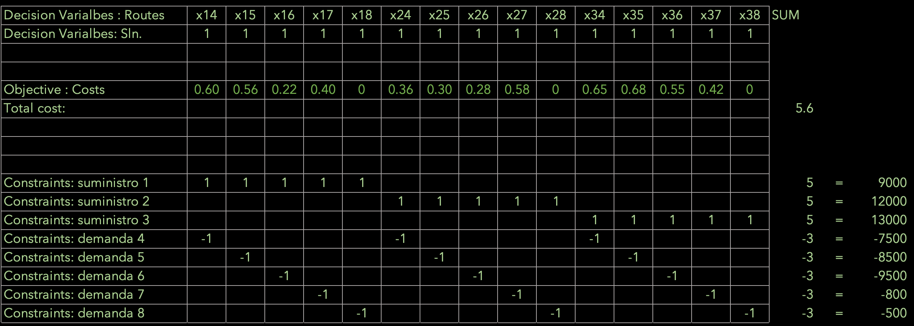
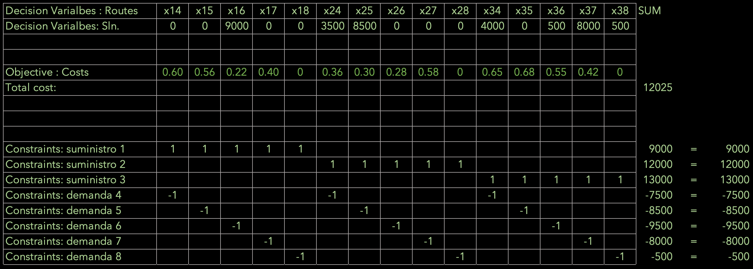
Transportation Model: Solution

Per unit transportation costs
Plant/ Warehouse | A 4 | B 5 | C 6 | D 7 | 8 DUMMY | Capacity
M 1 | 0.60 | 0.56 | 0.22 | 0.40 | 0 | 9000
P 2 | 0.36 | 0.30 | 0.28 | 0.58 | 0 | 12000
T 3 | 0.65 | 0.68 | 0.55 | 0.42 | 0 | 13000 | 34000
Requirement | 7500 | 8500 | 9500 | 8000 | 500
 |  |  |  |  | 34000

Xij = Transportación desde la fuente i hasta el sumidero j
No puede exceder el suministro:
X14 + X15 + X16 + X17 + X18 = 9000
X24 + X25 + X26 + X27 + X28 = 12000
X34 + X35 + X36 + X37 + X38 = 13000
Debe satisfacer la demanda:
X14 + X24 + X34 = 7500
X15 + X25 + X35 = 8500
X16 + X26 + X36 = 9500
X17 + X27 + X37 = 8000
X18 + X28 + X38 = 500
Costo mínimo:
MIN Z = 0.60X14 + 0.56X15 + 0.22X16 + 0.4X17 +
+ 0.36X24 + 0.30X25 + 0.28X26 + 0.58X27 +
+ 0.65X34 + 0.68X35 + 0.55X36 + 0.42X37 +
+ 0.0X18 + 0.0X28 + 0.0X38

 |  |  |  |  |  |  |  | Decision Varialbes : Routes | x14 | x15 | x16 | x17 | x18 | x24 | x25 | x26 | x27 | x28 | x34 | x35 | x36 | x37 | x38 | SUM
 |  |  |  |  |  |  |  | Decision Varialbes: Sln. | 0 | 0 | 9000 | 0 | 0 | 3500 | 8500 | 0 | 0 | 0 | 4000 | 0 | 500 | 8000 | 500

 |  |  |  |  |  |  |  | Objective : Costs | 0.60 | 0.56 | 0.22 | 0.40 | 0 | 0.36 | 0.30 | 0.28 | 0.58 | 0 | 0.65 | 0.68 | 0.55 | 0.42 | 0
 |  |  |  |  |  |  |  | Total cost: |  |  |  |  |  |  |  |  |  |  |  |  |  |  |  | 12025

 |  |  |  |  |  |  |  | Constraints: suministro 1 | 1 | 1 | 1 | 1 | 1 |  |  |  |  |  |  |  |  |  |  | 9000 | = | 9000
 |  |  |  |  |  |  |  | Constraints: suministro 2 |  |  |  |  |  | 1 | 1 | 1 | 1 | 1 |  |  |  |  |  | 12000 | = | 12000
 |  |  |  |  |  |  |  | Constraints: suministro 3 |  |  |  |  |  |  |  |  |  |  | 1 | 1 | 1 | 1 | 1 | 13000 | = | 13000
 |  |  |  |  |  |  |  | Constraints: demanda 4 | -1 |  |  |  |  | -1 |  |  |  |  | -1 |  |  |  |  | -7500 | = | -7500
 |  |  |  |  |  |  |  | Constraints: demanda 5 |  | -1 |  |  |  |  | -1 |  |  |  |  | -1 |  |  |  | -8500 | = | -8500
 |  |  |  |  |  |  |  | Constraints: demanda 6 |  |  | -1 |  |  |  |  | -1 |  |  |  |  | -1 |  |  | -9500 | = | -9500
 |  |  |  |  |  |  |  | Constraints: demanda 7 |  |  |  | -1 |  |  |  |  | -1 |  |  |  |  | -1 |  | -8000 | = | -8000
 |  |  |  |  |  |  |  | Constraints: demanda 8 |  |  |  |  | -1 |  |  |  |  | -1 |  |  |  |  | -1 | -500 | = | -500

transDcSlnCompt
Transportation Model: Solution

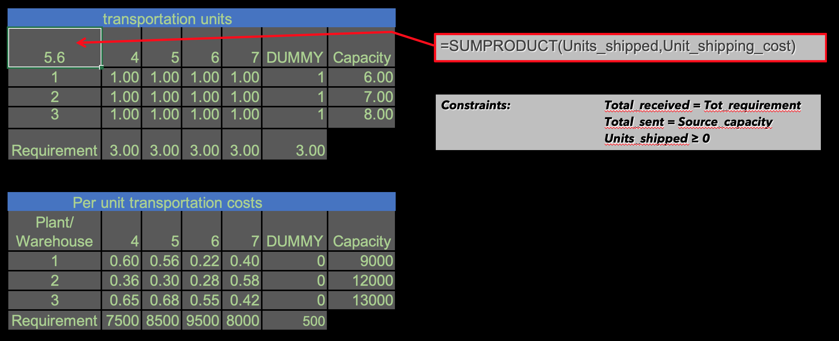
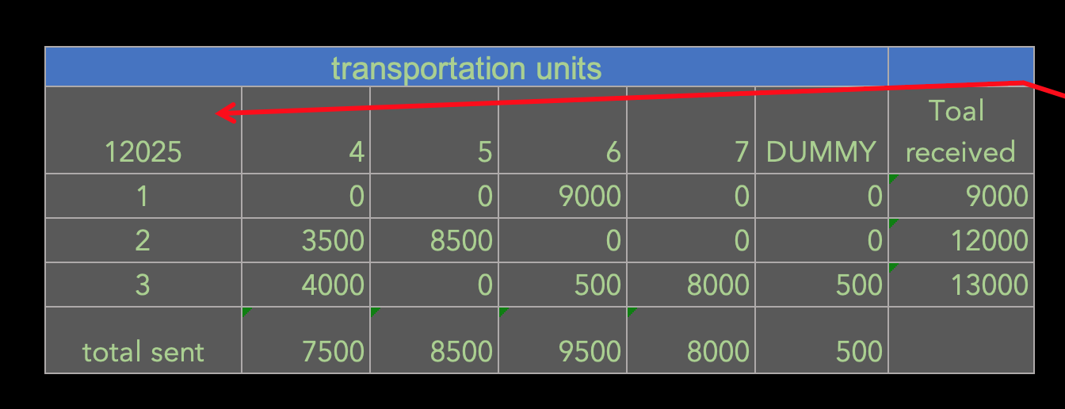

=SUMPRODUCT(Units_shipped,Unit_shipping_cost)
Per unit transportation costs |  |  |  |  |  |  |  | transportation units (solution/variable values)
Plant/ Warehouse | A 4 | B 5 | C 6 | D 7 | E DUMMY | Capacity |  | 12025 | A 4 | B 5 | C 6 | D 7 | E DUMMY | Toal received
M 1 | 0.60 | 0.56 | 0.22 | 0.40 | 0 | 9000 |  | M 1 | 0 | 0 | 9000 | 0 | 0 | 9000
Constraints: Total_received = Tot_requirement
Total_sent = Source_capacity
Units_shipped ≥ 0
P 2 | 0.36 | 0.30 | 0.28 | 0.58 | 0 | 12000 |  | P 2 | 3500 | 8500 | 0 | 0 | 0 | 12000
T 3 | 0.65 | 0.68 | 0.55 | 0.42 | 0 | 13000 | 34000 | T 3 | 4000 | 0 | 500 | 8000 | 500 | 13000
Requirement | 7500 | 8500 | 9500 | 8000 | 500 |  |  | total sent | 7500 | 8500 | 9500 | 8000 | 500
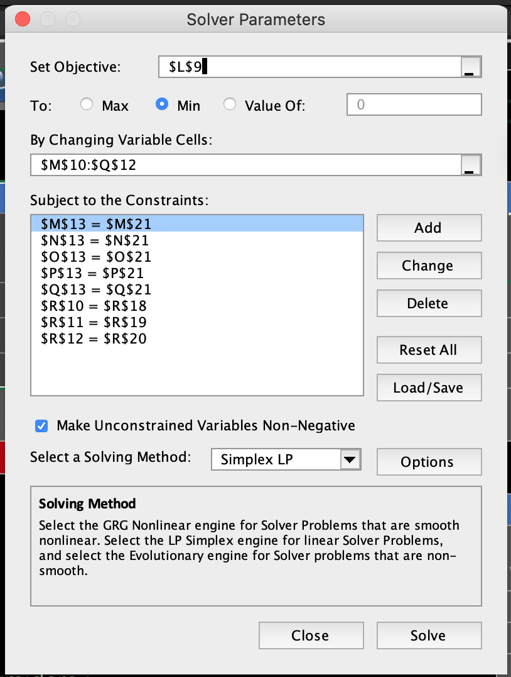
 |  |  |  |  | 34000

 |  |  |  |  |  |  |  | Per unit transportation costs
 |  |  |  |  |  |  |  | Plant/ Warehouse | A 4 | B 5 | C 6 | D 7 | E DUMMY | Capacity
 |  |  |  |  |  |  |  | M 1 | 0.60 | 0.56 | 0.22 | 0.40 | 0 | 9000
 |  |  |  |  |  |  |  | P 2 | 0.36 | 0.30 | 0.28 | 0.58 | 0 | 12000
Xij = Transportación desde la fuente i hasta el sumidero j
No puede exceder el suministro:
X14 + X15 + X16 + X17 + X18 = 9000
X24 + X25 + X26 + X27 + X28 = 12000
X34 + X35 + X36 + X37 + X38 = 13000
Debe satisfacer la demanda:
X14 + X24 + X34 = 7500
X15 + X25 + X35 = 8500
X16 + X26 + X36 = 9500
X17 + X27 + X37 = 8000
X18 + X28 + X38 = 500
Costo mínimo:
MIN Z = 0.60X14 + 0.56X15 + 0.22X16 + 0.4X17 +
+ 0.36X24 + 0.30X25 + 0.28X26 + 0.58X27 +
+ 0.65X34 + 0.68X35 + 0.55X36 + 0.42X37 +
+ 0.0X18 + 0.0X28 + 0.0X38
 |  |  |  |  |  |  |  | T 3 | 0.65 | 0.68 | 0.55 | 0.42 | 0 | 13000
 |  |  |  |  |  |  |  | Requirement | 7500 | 8500 | 9500 | 8000 | 500

B
M
P
A
T
C
D
9000
12000
13000
7500
8500
9500
8000
3500
8500
9000
8000
500
4000
E
500
500

